BT1
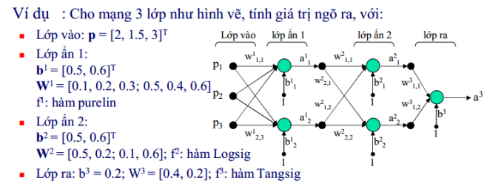
 |  | Qua f(n)
n11 = | 1.9
n12 = | 4
n21 = | 2.25 | logsig | a21 = | 0.9047
n22 = | 3.19 | logsig | a22 = | 0.9605
n3 = | 0.754 | tangsig | a3 = | 0.6375

a=f(wp+b)
wp+b =n

BT2
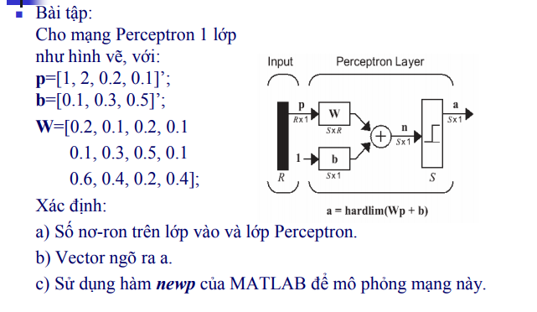
wp+b |  | Qua f =hardlim(wp+b)
n11 = | 0.55 | a11 = 1
n12 = | 1.11 | a12 = 1
n13 = | 1.98 | a13 = 1
n = [0,55 1,11 1,98] |  | a = [1 1 1]

P1
P2
P3
P4
a11
a12
a13
b1
b2
b3
Số nơ ron lớp vào là 4
Lớp nơ ron lớp perceptron là 3

BT3
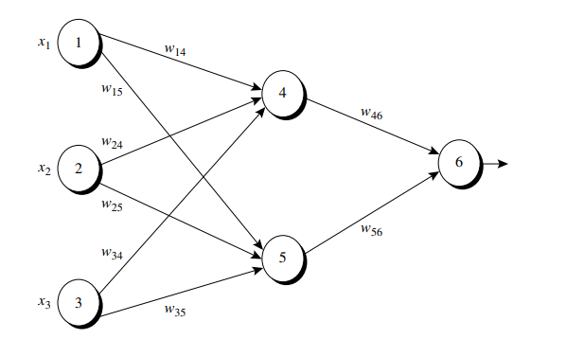
Vecto đầu vào X(x1, x2, x3)
x1 | x2 | x3
1 | 0 | 1
 |  |  | Truyền thuận
Trọng số của nơ ron a11 |  |  |  | Unit | wp+b |  | Qua f(n)
w14 | w24 | w34 |  | 4 | n11 = | -0.70 | purelin | a11=-0,7
0.2 | 0.4 | -0.5 |  | 5 | n12 = | 0.10 | purelin | a12=0,1
 |  |  |  | 6 | n2 = | 0.29 | logsig | a2 = 0,572
Trọng số của nơ ron a12
w15 | w25 | w35 | Sai số tại mỗi nơ ron
-0.3 | 0.1 | 0.2 |  | Unit | Err
 |  |  |  | 6 | 0.105
Trọng số của nơ ron a2 |  |  |  | 5 | -0.021
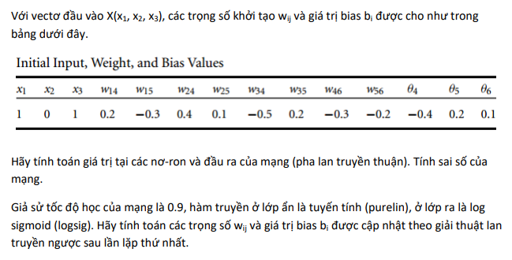
w46 | w56 |  |  | 4 | -0.031
-0.3 | -0.2
 |  |  | Cập nhật trọng số và bias
Bias |  |  |  | Weight & bias |  | Kết quả
b4 | b5 | b6 |  | w46 |  | -0.37
-0.4 | 0.2 | 0.1 |  | w56 |  | -0.19
 |  |  |  | w14 |  | 0.17
T | 1 |  |  | w24 |  | 0.40
 |  |  |  | w34 |  | -0.53
 |  |  |  | w15 |  | -0.32
 |  |  |  | w25 |  | 0.10
 |  |  |  | w35 |  | 0.18
 |  |  |  | b6 |  | 0.19
 |  |  |  | b5 |  | 0.18
 |  |  |  | b4 |  | -0.43

